상품제안서
아이리버 IBS-E50 블루투스 사운드바 스피커 | 상품코드: F24005

 |  |  |  |  |  |  | 02-412-0044 | www.easy1.co.kr
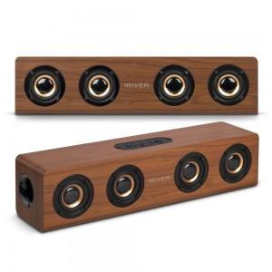 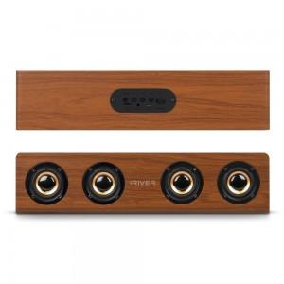

【상세/제작정보】

【인쇄/포장옵션】 | 전사인쇄 / 포장지포장

【공급단가】 | 수량 | 20~ | 40~ | 60~ | 100~ | 200~
*VAT별도 | 단가 | 23,000원 | 22,816원 | 22,632원 | 22,448원 | 22,264원

【상품 URL】 | https://dev.easy1.co.kr:443/src/goods_detail.php?gdno=24005

